首开福茂面积表
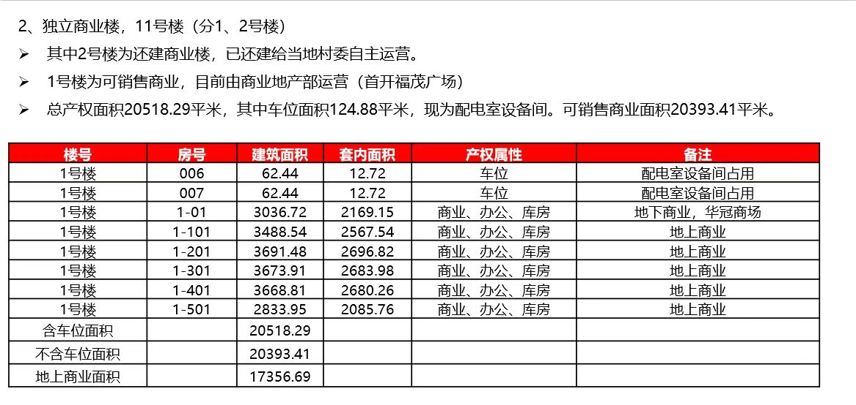
首开福茂
1号楼 | 建筑面积 | 套内建筑面积 | 登记用途 | 实际用途 | 楼层系数 | 用途系数 | 系数合计 | 单价 | 总价
1-101 | 3488.54 | 2567.54 | 餐饮 | 商业 | 1 | 1 | 1 | 14761 | 5149
1-201 | 3691.48 | 2696.82 | 商业、库房 | 商业 | 0.65 | 1.15 | 0.7475 | 11034 | 4073
1-301 | 3673.91 | 2683.98 | 商业、库房 | 商业 | 0.6 | 1.15 | 0.69 | 10185 | 3742
1-401 | 3668.81 | 2680.26 | 商业、库房 | 商业 | 0.6 | 1.15 | 0.69 | 10185 | 3737
1-501 | 2833.95 | 2085.76 | 餐饮 | 商业 | 0.6 | 1 | 0.6 | 8857 | 2510
负1-01 | 3036.72 | 2169.15 | 商业、办公、库房 | 商业 | 0.55 | 1.1 | 0.605 | 8930 | 2712
总计 | 20393.41 | 14883.51 |  |  |  |  |  | 10750 | 21923

商业出售案例
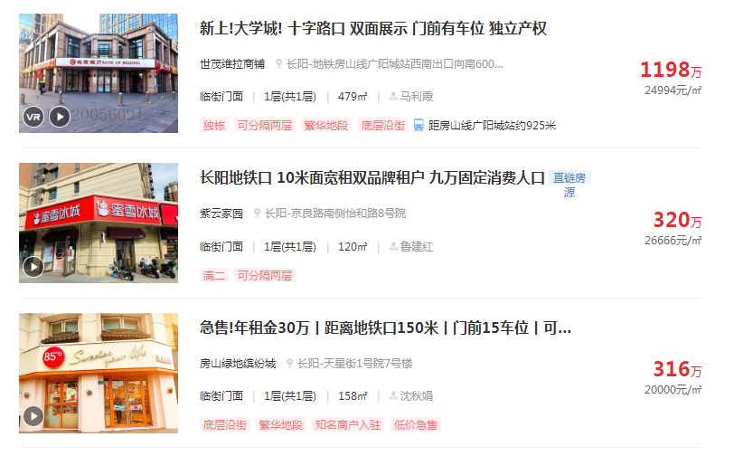

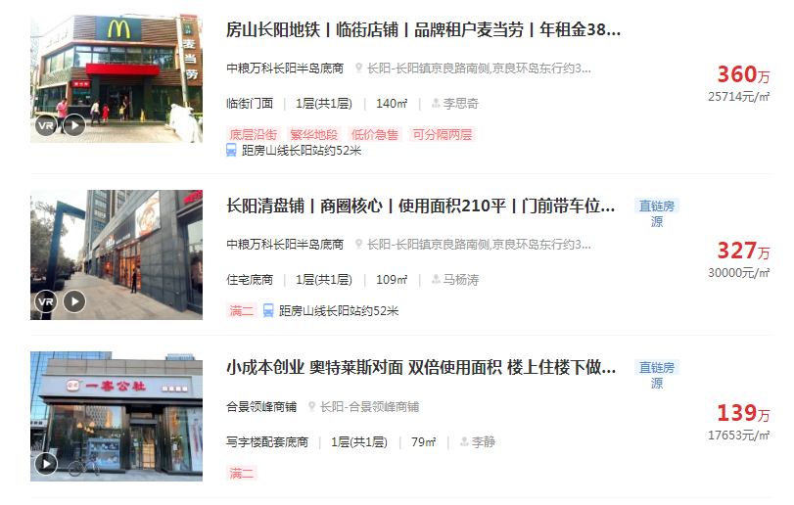

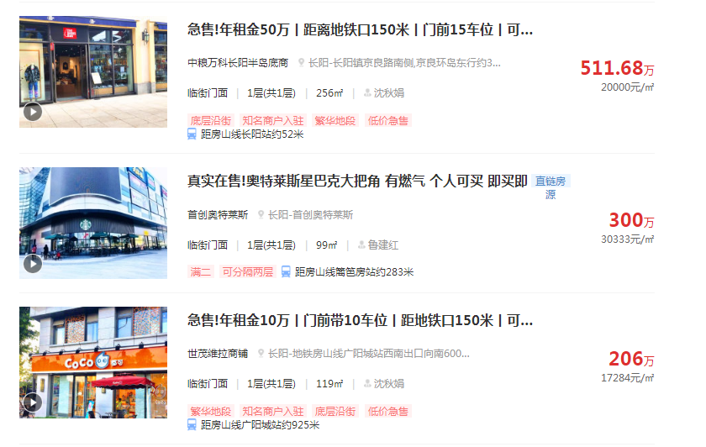

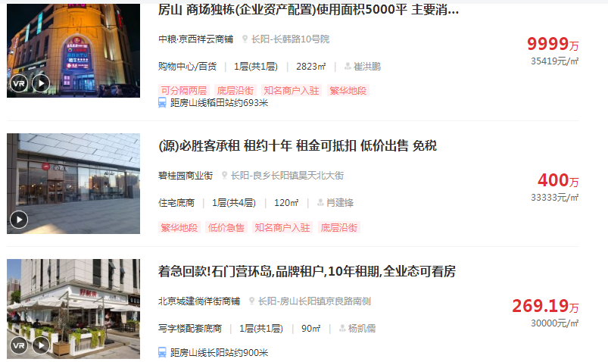

商业租金案例
